Fiche d'identité & instructions
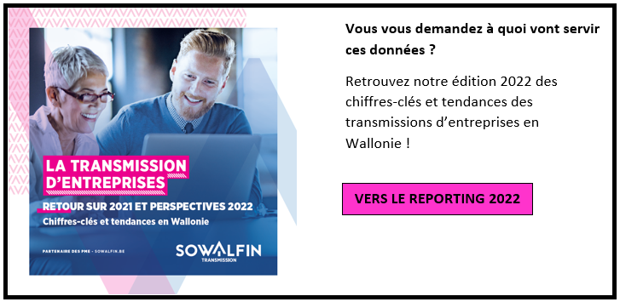
Fiche d'identité du partenaire | Les cases vertes sont à remplir par vos soins et les cases bleues sont des listes déroulantes

Nom de la société
Type de conseiller (Veuillez sélectionner)
Nom de la personne responsable de la collecte des statistiques
Numéro de téléphone
Adresse Email
Labellisé "Chèques-Entreprises" Transmission ? (Oui/Non)

NB : Suite à la fusion des outils wallons de financement et d'accompagnement, la SOWALFIN, la SRIW et la SOGEPA ne forment désormais plus qu'une seule entité : Wallonie Entreprendre (WE). La nouvelle Business Unit "WE Cession & Acquisition" se compose de l'ancienne SOWALFIN Transmission, et SRIW Family & MBO. Les mentions "WE Cession & Acquisition" dans ce document concernent donc les activités des Conseillers en Transmission de l'ancienne SOWALFIN Transmission et de SRIW Family & MBO. Plus d'informations : https://www.wallonie-entreprendre.be/
Instructions de remplissage du Reporting WE Cession & Acquisition 2023 auprès des partenaires agééés
Les informations communiquées via ce formulaire resteront strictement confidentielles. Seules les statistiques agrégées seront diffusées. Nous vous encourageons à compléter ce document de manière sincère et transparente.
Informations générales sur le formulaire | Les cases vertes sont destinées à être remplies manuellement tandis que les cases bleues sont des listes déroulantes pour lesquelles vous devez choisir une des propositions.

Onglet Transactions 2022 | Dans cet onglet, vous êtes invité à nous indiquer les informations concernant les transactions dans lesquelles vous avez été impliqué lors de l'année 2022. Les informations à nous communiquer sont séparées en 4 parties : | Explication des différentes actions menées par WE Cession & Acquisition :
 | 1) Informations générales sur la transaction | Deal suite à un matching direct : Transaction qui a été conclue par un cédant/repreneur que vous accompagnez avec un cédant/repreneur directement proposé par WE Cession & Acquisition (via sa plateforme) ou rencontré lors d’une séance Elevator Pitches.
 | 2) Informations financières et sur la structure de la transaction | Deal suite à un matching indirect : Transaction qui a été conclue par un cédant/repreneur que vous accompagnez avec un cédant/repreneur proposé précédemment par WE Cession & Acquisition pour un autre dossier. Pour la transaction renseignée dans cette statistique, le partenaire a donc contacté le cédant/repreneur directement mais a eu les coordonnées de cette personne/société sur un autre dossier diffusé sur la plateforme WE Cession & Acquisition
 | 3) Intervention éventuelle de WE Wallonie Entreprendre pour faciliter la transaction | Mission d'accompagnement de WE Cession & Acquisition sans matching : La transaction a été conclue suite à une demande de mission d'accompagnement du cédant/repreneur pour laquelle vous avez été mis en contact par WE Cession & Acquisition, sans matching sur notre plateforme
 | 4) Autre commentaire éventuel | Deal suite à la publication du profil cédant sur affairesasuivre.be : Transaction qui a été conclue par un cédant/repreneur que vous accompagnez avec un cédant/repreneur trouvé grâce à notre site web www.affairesasuivre.be.
 |  | Rencontre avec un conseiller WE Cession & Acquisition ou ASTE : La transaction a été conclue à la suite d'un rendez-vous avec un conseiller en Transmission de Wallonie Entreprendre ou après avoir rencontré un des agents locaux (ASTE) de WE Cession-Acquisition (UCM, CCI, WFG).
 | Des notes explicatives apparîtront au survol des cellules concernées lorsque cela est nécessaire. | Autres actions de WE Cession & Acquisition (si pertinent) : Transaction par un cédant/repreneur que vous accompagnez qui ne correspond à aucun scénario ci-dessus, mais pour laquelle WE Cession & Acquisition est impliqué indirectement. (Exemple : un contact obtenu lors d’un événement organisé par WE Cession & Acquisition lors d’un Club repreneurs, référencement de vos coordonnées sur le site WE Cession & Acquisition etc.).

Onglet Perspectives 2023 | Nous souhaitons recueillir vos impressions sur les perspectives d'avenir du secteur de la transmission, sous formes de quelques questions ouvertes, auxquelles vous êtes invité à répondre.

Merci d’avance de votre précieuse collaboration !
Personne de contact en cas de question : Hugo Bovesse – hugo.bovesse@wallonie-entreprendre.be - 04/220 01 88

